Ejercicio _1
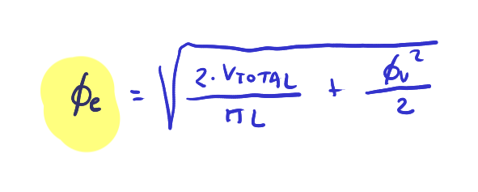
 |  |  |  |  |  | ApartadoB

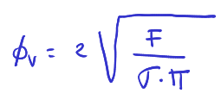
 |  |  | Apartado A
Carrera | 20 | cm
Fav | 7854.0 | N |  |  |  | 𝜙e | 12.00 | cm
σ | 1.00E+06 | Pa
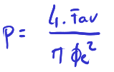
Vtotal | 2.95 | l |  |  |  | Apartado C
 |  |  |  |  |  | Calcular la presión de trabajo, medida en el avance
 |  |  | 𝜙v | 10.000 | cm

 |  |  |  |  |  | p | 6.95E+05 | Pa
Datos originales del problema
Carrera | 10 | cm
Fav | 7200 | N
σ | 4000000 | Pa

Vtotal | 1 | l

𝜙v | 4.79 | cm
𝜙e | 8.67 | cm

Ejercicio_2


 |  |  |  |  |  | Q | 3.00 | l/s
 |  |  |  |  |  | μ | 0.60

 |  |  | Ft avance | 2322.815 | N | Pmotor | 3500.000 | W | Q2 | 24.000 | l/s
𝜙v | 1.50 | cm | Fnom avance | 2136.990 | N
𝜙e | 6.50 | cm
p | 7.00E+05 | Pa

Pérdidas Roz | 5.00%
Pérdidas muelle | 3.00% |  | Apartado A |  |  | Apartado B |  |  | Apartado C

Ejercicio_3
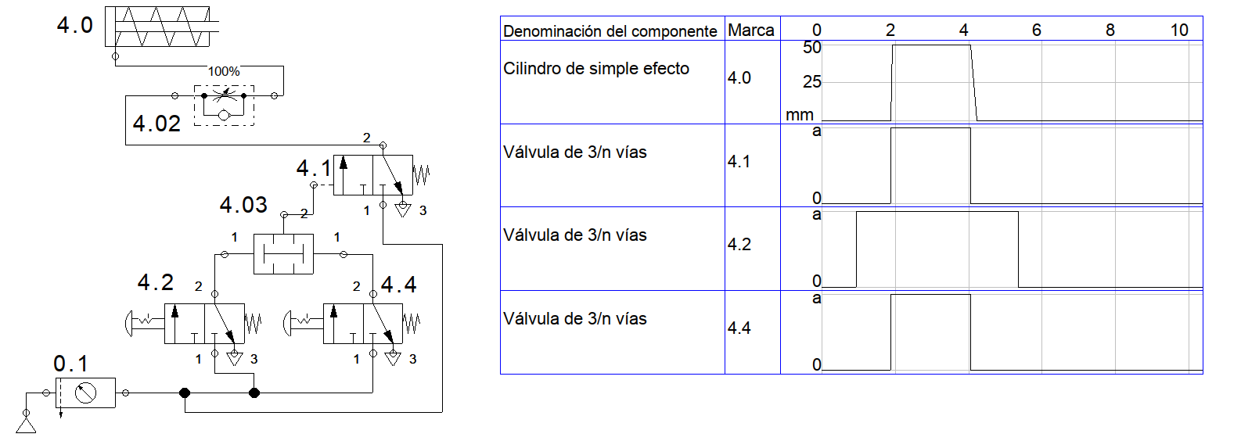
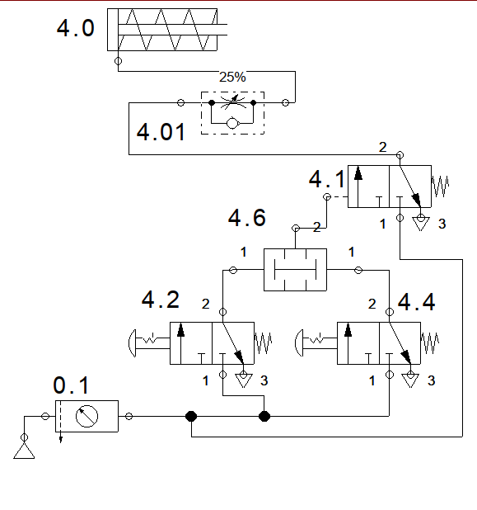

Válvula al 100%

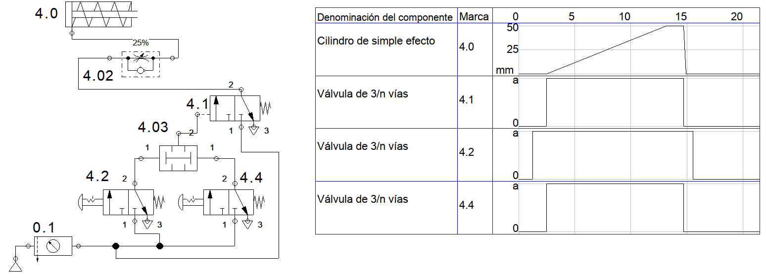

Válvula al 25%

